9
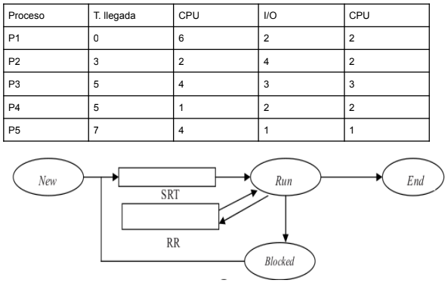

CPU
E/S
 | P1 |  |  |  |  | RR | RR | RR |  |  |  | F
 | P2 |  |  |  |  |  |  |  | RR |  |  |  |  |  |  |  |  | RR F
 | P3 |  |  |  |  |  |  |  |  |  |  |  |  |  |  | RR | RR |  |  |  |  |  | F
 | P4 |  |  |  |  |  |  |  |  |  |  |  |  |  |  |  |  |  |  | F
 | P5 |  |  |  |  |  |  |  |  |  |  |  |  |  |  |  |  |  |  |  |  |  |  |  |  |  |  |  | F
 |  | 0 | 1 | 2 | 3 | 4 | 5 | 6 | 7 | 8 | 9 | 10 | 11 | 12 | 13 | 14 | 15 | 16 | 17 | 18 | 19 | 20 | 21 | 22 | 23 | 24 | 25 | 26 | 27 | 28

 | Ready RR |  |  |  | P1 | P2 | P2 | P2 |  |  |  |  |  |  | P3 | P2 | P2

 | Ready SRT |  |  |  |  |  | P3 (4) | P3 (4) | P3 (4) | P3 (4) | P3 (4) | P3 (4) | P5 (4) | P5 (4) | P5 (4) | P5 (4) | P5 (4) | P5 (4) | P5 (4) | P5 (4) | P5 (4) | P5 (4) | P5 (4)
 |  |  |  |  |  |  | P4 (1) | P4 (1) | P4 (1) | P5 (4) | P5 (4) | P5 (4) |  |  |  |  | P4 (2) | P4 (2)
 |  |  |  |  |  |  |  |  | P5 (4)
 | Waiting E/S |  |  |  |  |  |  |  |  | P2 | P4 | P4 | P4 | P4

 |  |  |  | Significa que el proceso llegó a SRT Ready en la transición de un tiempo y el siguiente, y el scheduler lo eligió. Ejemplo: entre el final del tiempo 2 y el comiezo del tiempo 3, el proceso P2 está listo para ejecutar

 |  |  |  | RR: ejecutando proveniente de la lista de Ready Round Robin

10
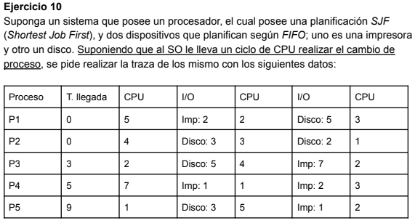

Idle process
SO
CPU
E/S Imp
E/S Disco
 |  | Idle
 |  | SO
 |  | P1 |  |  |  |  |  |  |  |  |  |  |  |  |  |  |  |  |  |  |  |  |  |  |  |  |  |  |  |  |  |  |  |  | F
 |  | P2 |  |  |  |  |  |  |  |  |  |  |  |  |  |  |  |  |  |  |  |  |  |  |  | F
 |  | P3 |  |  |  |  |  |  |  |  |  |  |  |  |  |  |  |  |  |  |  |  |  |  |  |  |  |  |  |  |  |  |  |  |  |  |  |  |  |  |  |  |  | F
 |  | P4 |  |  |  |  |  |  |  |  |  |  |  |  |  |  |  |  |  |  |  |  |  |  |  |  |  |  |  |  |  |  |  |  |  |  |  |  |  |  |  |  |  |  |  |  |  |  |  |  |  |  |  |  |  |  |  |  |  |  |  |  |  |  |  | F
 |  | P5 |  |  |  |  |  |  |  |  |  |  |  |  |  |  |  |  |  |  |  |  |  |  |  |  |  |  |  |  |  |  |  |  |  |  |  |  |  |  |  |  |  |  |  |  | F
 |  |  | 0 | 1 | 2 | 3 | 4 | 5 | 6 | 7 | 8 | 9 | 10 | 11 | 12 | 13 | 14 | 15 | 16 | 17 | 18 | 19 | 20 | 21 | 22 | 23 | 24 | 25 | 26 | 27 | 28 | 29 | 30 | 31 | 32 | 33 | 34 | 35 | 36 | 37 | 38 | 39 | 40 | 41 | 42 | 43 | 44 | 45 | 46 | 47 | 48 | 49 | 50 | 51 | 52 | 53 | 54 | 55 | 56 | 57 | 58 | 59 | 60 | 61 | 62 | 63

 | Ready |  | P1 (5) | P1 (5) | P1 (5) | P1 (5) | P1 (5) | P1 (5) | P1 (5) | P4 (7) | P4 (7) | P4 (7) | P4 (7) | P4 (7) | P4 (7) | P4 (7) | P4 (7) | P4 (7) | P4 (7) | P4 (7) | P4 (7) | P4 (7) | P4 (7) | P4 (7) | P4 (7) | P4 (7) | P4 (7) | P4 (7) | P4 (7) | P4 (7) | P4 (7) | P4 (7) | P4 (7) | P4 (7) | P4 (7) | P4 (7) | P4 (7) | P4 (7) | P4 (7) | P4 (7) | P4 (7) | P4 (7) | P4 (7) | P4 (7) | P4 (7) | P4 (7) | P4 (7) |  |  |  |  |  |  |  | IDLE (*) |  | P4 (1) |  | IDLE (*) |  |  | P4 (3)
 |  |  |  |  |  | P3 (2) |  | P4 (7) | P4 (7) | P2 (3) | P2 (3) | P2 (3) | P2 (3) | P2 (3) | P2 (3) | P2 (3) | P2 (3) | P3 (4) | P3 (4) | P3 (4) | P3 (4) | P3 (4) | P3 (4) | P3 (4) | P3 (4) | P3 (4) | P5 (5) | P5 (5) | P5 (5) | P5 (5) | P5 (5) | P5 (5) | P5 (5) | P5 (5) | P5 (5) |  |  |  | P3 (2) | P3 (2) | P3 (2) |  | P5 (2) | P5 (2)
 |  |  |  |  |  |  |  |  |  |  |  | P5 (1) | P5 (1) | P5 (1) | P5 (1) | P3 (4) | P3 (4) | P1 (2) | P1 (2) | P1 (2) | P1 (2) | P5 (5) | P5 (5) | P5 (5) | P5 (5) | P5 (5) |  |  |  | P1 (3) | P1 (3)
 |  |  |  |  |  |  |  |  |  |  |  |  |  |  | P3 (4) |  |  |  |  |  | P5 (5) |  |  | P2 (1)

 |  |  | En este ejercicio, defino que la decision del SO para elegir al proximo proceso a ejecutar, se realiza en el tiempo anterior al tiempo en que el SO hace el context switch propiamente dicho.

 |  |  | Hecha esta aclaracion, es posible que ustedes hayan definido que la decision del proximo proceso a elegir, se haga en la transicion (limite) a la proxima unidad de tiempo. Y no esta mal, lo que si esta bueno es definir y aclarar
 |  |  | las referncias y anotaciones que hacemos para que quede claro y no haya confusiones. Puede haber mas de una solucion valida para estos ejercicios siempre y cuando se definan bien los criterios.

